Ens ord Manuel
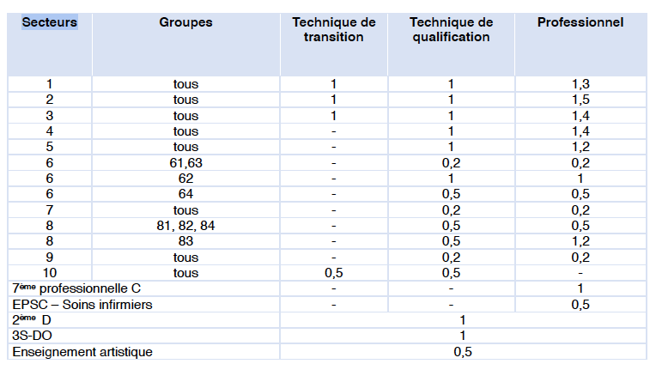
 |  | Les secteurs
1) | Choisir le secteur ou la spécificité | 1. Agronomie
2) | Si Groupe devient VERT, choisir un GROUPE | 2. Industrie
3) | Choisir un degré. | 3. Construction
 | Pour le 2ème degré se sont uniquement des 3èmes | 4. Hôtellerie-alimentation
4) | Choisir l'OBG | 5. Habillement & textile
5) | Indiquez le nombre d'élèves | 6. Arts appliqués
 |  | 7. Économie
 | Le BUT est de connaître la situation réelle. | 8. Services aux personnes
 | Voilà pourquoi il est important de tout détailler. | 9. Sciences appliquées

 | Les résultats apparaissent dans le bas de la feuille

 | Remarques :
 | Les élèves inscrits dans un CEFA sont comptabilisés dans l'établissement où ils suivent la majorité de leurs périodes de cours de pratique professionnelle. Le nombre d’élèves est affecté du même coefficient que celui prévu dans l’enseignement de plein exercice.

 | Le fichier excel pour être cohérent doit considérer les chiffres aux 15 janvier de l'année scolaire en cours. Les DFP ne changent pas d'option et donc sont comptés si toujours présent au 15/01.

 | Concernant les OBG POLYVALENTES, le secteur choisi sera celui de l'OBG de référence. Voir circulaire 8991.

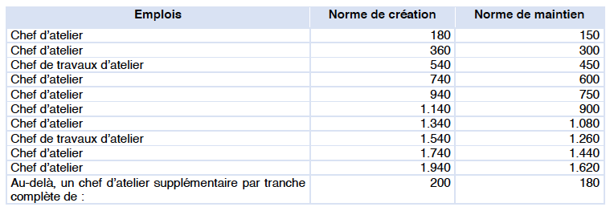
 | Pour l'OBG 8217 Aide-Soignant, merci de choisir le degré DQ 4-5-6 pour l'ensemble des élèves (de la 4ème à la 7ème année).

 | Ce fichier est créé en se référent à la circulaire 9566, page 182.
 | Les résultats obtenus sont à titre purement d'information.

Ens spécialisé
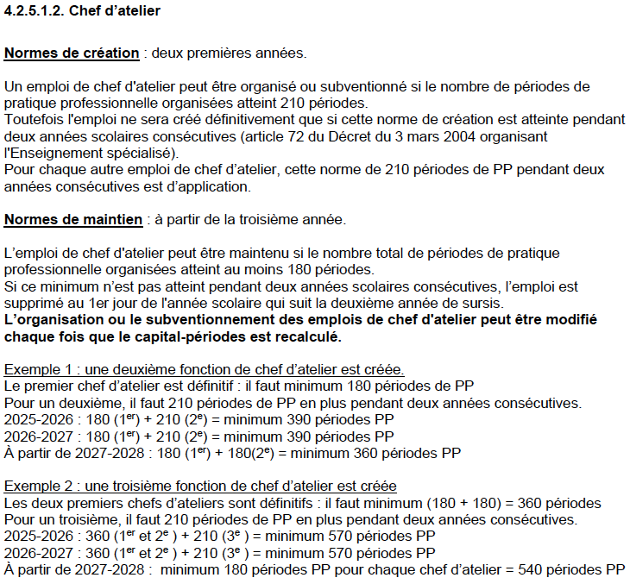

Nombre d'heures de PP organisées cette année: |  | 0

Vous avez droit l'année prochaine en maintient à: |  | 0 | chef(s) d'atelier |  | 0 | chef(s) de TA

Nombre d'heures de PP organisées avec l'apparition du TC: |  |  | 0

Vous aurez droit l'année de l'arrivée du TC: |  |  | 0 | chef(s) d'atelier |  | 0 | chef(s) de TA

 | Vous perdez avec l'arrivée du TC: |  | 0 | chef(s) d'atelier |  | 0 | chef(s) de TA

